TANITIM
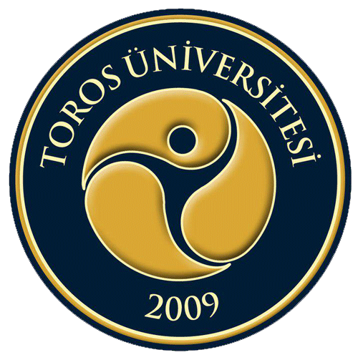

TOROS ÜNİVERSİTESİ
 | İKTİSADİ, İDARİ ve SOSYAL BİLİMLER FAKÜLTESİ
 | 2017-2018 EĞİTİM ÖĞRETİM YILI BAHAR DÖNEMİ
 | FİNAL DÖNEMİ SINAV TAKVİMİ

